Sheet1
用户激活won测试步骤
一.媒体发放测试激活号（发放数量未定）
二.web用户；因为是封测，所有来访用户都没有账号，先注册账号
1.web版在输入电话号码和验证码登陆后，会打开激活码验证界面 2.激活码界面入下图 web版用户如果有激活号码，直接输入激活码后，按Activate验证 如果通过，跳转进产品主页面； 如果验证失败，则文字提示为：Invalid Code； 如果激活码正确，但判断到已被使用过，则提示：This code has been used 跟着自动转入waitinglist步骤

输入激活号码的地方

Activate
Request A Code

3.如果用户邀请码都不填就点Activate的话， 激活码框下红字提示Please input your activation code或者输入框闪几闪
4.没有邀请码的用户，在输入电话号码和验证码登陆后，也是进入上图的激活界面，需要点击申请测试资格按钮后会弹出一个对话界面，背景页面虚化，弹窗内文字提示： 恭喜您！ 申请成功，当前排在多少号。 请耐心等待！轮到你时我们会发送消息到你的电话。 您离成功就差一个邀请码啦，一定要在获得后再来哦。 用户点确定后关闭该窗口，回到网页主登陆界面。 Congratulations! Your queue No.xxxxx. We will let you know when the code is available. 下方Confrim按钮
Congratulations!
Your queue No.xxxxx.
We will let you know when the code is available.

Confirm

5.当申请测试用户排队完成，系统将会发送一条信息到该手机号上，提示用户获得XXX激活码，打开web进行激活认证won
6.已经激活过的用户再次登陆我们页面时，在任何情况下只要他验证了电话号码和验证码，就可以直接进入到主界面，不需要再进入激活页面
7.申请了测试资格的用户，在还没获得激活码前，再次登陆我们的web，输入电话号码和验证码登陆后，直接显示当前排队状态的界面（既是成功申请测是资格的界面，排名可以实时变动的）

三.手机用户；
1.app版输入电话号码和验证码登陆后，会打开激活码验证界面
2.该界面如下， 用户如果有激活号码，直接输入激活码后，按Activate验证 如果通过，跳转进产品主页面； 如果验证失败，则文字提示为：Invalid Code

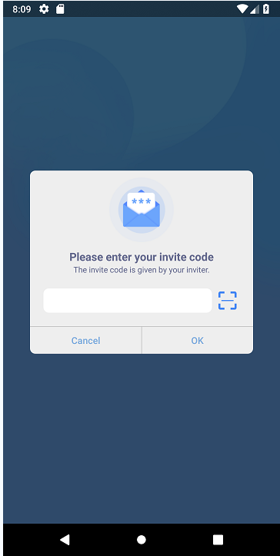

Next
Request A Code

3.如果用户邀请码都不填就点Next的话， 激活码框下红字提示Please input your activation code或者输入框色闪几闪
4.没有邀请码的用户，在输入电话号码和验证码登陆后，进入激活界面，点击申请测试资格按钮后会弹出一个对话界面，背景页面虚化，弹窗内文字提示： 恭喜您！ 申请成功，当前排在多少号。 请耐心等待！轮到你时我们会发送消息到你的电话。 您离成功就差一个邀请码啦，一定要在获得后再来哦。 用户点确定后关闭，回到登陆主界面。 Congratulations! Your queue No.xxxxx. We will let you know when the code is available. 下方Confrim按钮

申请测试成功
当前排队XXX
请耐心等待！轮到你时我们会发送消息到你的电话。

确定按钮

5.当申请测试用户排队完成，系统将会发送一条信息到该手机号上，提示用户获得XXX激活码，打开web进行激活认证won
6.已经激活过的用户再次登陆我们页面时，在任何情况下只要他验证了电话号码和验证码，就可以直接进入到主界面，不需要再进入激活页面
7.申请了测试资格的用户，在还没获得激活码前，再次登陆我们的app，输入电话号码登陆后，直接显示当前排队状态的界面（既是成功申请测是资格的界面）

四.示意图

进入主界面

 |  |  |  | 完成

直接输入激活码激活；激活过的电话号码以后只需要输入电话号码和验证码就可以进入主页，不会再有激活界面
点击申请激活码按钮
web/app用户来到我们网站，输入电话和验证码登陆后，进入激活界面

 |  | 没有激活码 | 有激活码

 | 点击申请测试资格 |  |  | 获得激活码

申请测试资格，加入排队；显示排队号码，当排到时发送激活码到用户留下的联系方式上；再次登陆点击申请激活码按钮可以实时查看自己排到多少名

